Portada
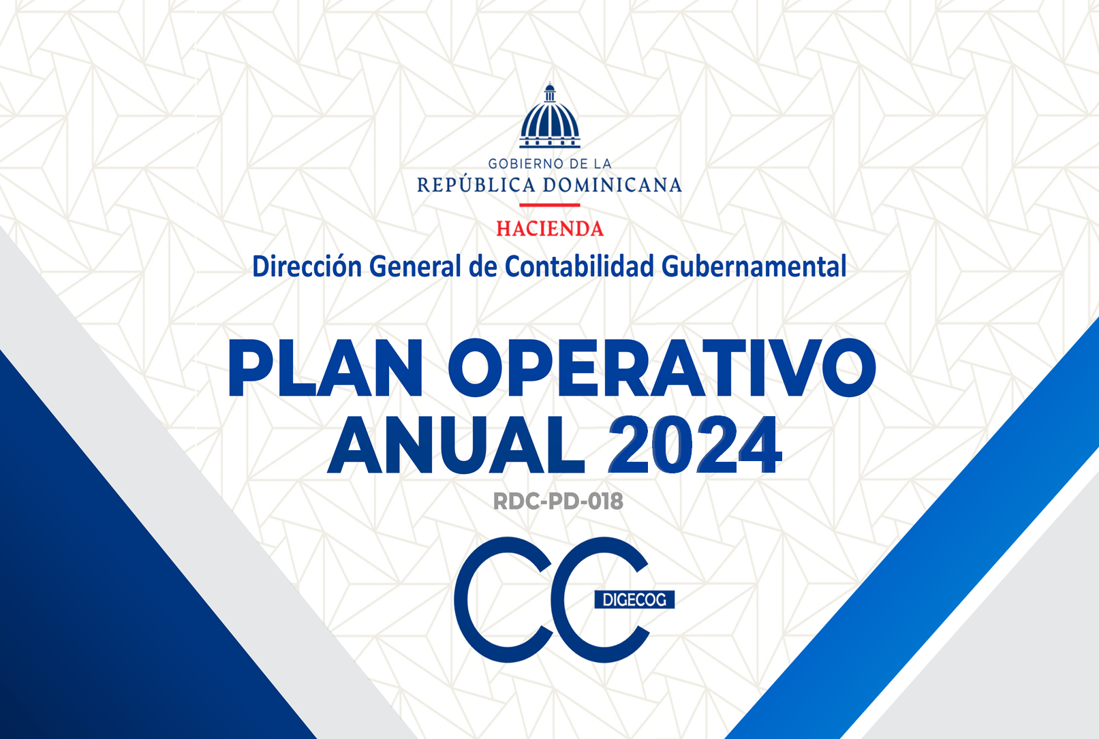

POA DIGECOG Consolidado
MAT-DIGECOG-PD-004
Versión: 4
Fecha de emisión: 12/08/2019
Fecha de revisión: 26/06/2023 Fecha de actualización: 26/06/2023

DIRECCIÓN GENERAL DE CONTABILIDAD GUBERNAMENTAL
MATRIZ DE PLAN OPERATIVO ANUAL AÑO 2024

Resultados o Productos | Estrategias o Líneas de Acción | Indicadores | Tipo de Indicador | Meta Anual | DESPLIEGUE DE LAS METAS |  |  |  |  |  |  |  |  |  |  |  | Actividades | Evidencias | Área Responsable | Presupuesto Estimado | Cronograma de Actividades |  |  |  |  |  |  |  |  |  |  |  | Requiere recurso
 |  |  |  |  | 1T |  |  | 2T |  |  | 3T |  |  | 4T |  |  |  |  |  |  | 1T |  |  | 2T |  |  | 3T |  |  | 4T
 |  |  |  |  | M1 | M2 | M3 | M4 | M5 | M6 | M7 | M8 | M9 | M10 | M11 | M12 |  |  |  |  | M1 | M2 | M3 | M4 | M5 | M6 | M7 | M8 | M9 | M10 | M11 | M12
1. Eje Estratégico: Reforma y modernización del Sistema de Contabilidad Gubernamental
1.1 Objetivo Estratégico: Fortalecer e implementar un sistema normativo basado en estándares internacionales, que garantice una fiable y oportuna consolidación de la información económica financiera y la eficiente rectoría de la contabilidad pública.
1.1.1 Objetivo Operativo: Elaborar y actualizar las normativas contables para el fortalecimiento y consolidación de las finanzas del Sector Público dominicano.
1.1.1.1 Emitidas y difundidas las normativas contables a las instituciones del Sector Público dominicano. | 1.1.1.1.1 Optimización de los recursos normativos existentes orientados a eficientizar el retorno de las informaciones económico financieras. | FII-DIGECOG-NP-001 Cantidad de compendio complementarios, que fortalecen el marco normativo del sistema de contabilidad gubernamental, elaborado y/o actualizado. | Institucional /Calidad / Proceso | 1 | N/A | N/A | N/A | N/A | N/A | 1 | N/A | N/A | N/A | N/A | N/A | N/A | 1. Elaborar un informe diagnóstico sobre análisis de brecha entre las actualizaciones de las Normas Internacionales de Contabilidad para el Sector Público (NICSP) emitidas por la Consejo de Normas Internacionales de Contabilidad para el Sector Público (IPSASB) y los documentos normativos vigentes del sistema de contabilidad gubernamental. | A) Informes con Diagnósticos elaborado para las propuestas de elaboración y actualización de los documentos e instrumentos normativos. | Dirección de Normas y Procedimientos. | 529,760.00 |  |  |  |  |  |  |  |  |  |  |  |  | NO
 |  |  |  |  |  |  |  |  |  |  |  |  |  |  |  |  | 2.Elaborar un informe diagnóstico sobre el proceso de registro contable de las Unidades Ejecutoras de Proyectos Externos (UEPEX). |  |  |  |  |  |  |  |  |  |  |  |  |  |  |  | NO
 |  |  |  |  |  |  |  |  |  |  |  |  |  |  |  |  | 3.Elaborar un informe diagnóstico sobre el proceso de registro contable con muestra de los diferentes niveles de gobierno del Sector Público no Financiero |  |  |  |  |  |  |  |  |  |  |  |  |  |  |  | NO
 |  |  |  |  |  |  |  |  |  |  |  |  |  |  |  |  | 4.Elaborar un informe diagnóstico sobre la implementación del nuevo compendio normativo, 2023, con representatividad de cada nivel de gobierno. |  |  |  |  |  |  |  |  |  |  |  |  |  |  |  | SI
 |  |  |  |  |  |  |  |  |  |  |  |  |  |  |  |  | 5. Realizar benchmarking y consultas públicas especializadas sobre adopción de las NICSP y/o participación en sección de seminarios internacionales como Foros de Contadurías Gubernamentales de América Latina. | B) Informe sobre el benchmarking. |  |  |  |  |  |  |  |  |  |  |  |  |  |  | NO
 |  |  |  |  |  |  |  |  |  |  |  |  |  |  |  |  | 6.Elaborar procedimientos complementarios, conforme al Plan de Cuentas Contable y basado en NICSP. Así mismo los procedimientos que surjan de investigaciones. | A) Documentos elaborados. |  |  |  |  |  |  |  |  |  |  |  |  |  |  | NO
 |  |  |  |  |  |  |  |  |  |  |  |  |  |  |  |  | 7.Actualizar y fortalecer material didáctico de los compendios normativos, 2023 ( activos, pasivos, patrimonio, ingresos y gastos) |  |  |  |  |  |  |  |  |  |  |  |  |  |  |  | NO
 |  |  |  |  |  |  |  |  |  |  |  |  |  |  |  |  | 8.Revisar y/o legitimar la Norma de Cierre de Operaciones 01-2023 y si amerita fortalecer y/o mejorar. |  |  |  |  |  |  |  |  |  |  |  |  |  |  |  | NO
 |  |  |  |  |  |  |  |  |  |  |  |  |  |  |  |  | 9.Elaborar contenido de los audiovisuales sobre los documentos aprobados del 2023. |  |  |  |  |  |  |  |  |  |  |  |  |  |  |  | NO
 |  |  |  |  |  |  |  |  |  |  |  |  |  |  |  |  | 10.Revisar instrumentos normativos 2023 conforme al Plan de Cuentas Contable 2023, NICSP 2022 e Informes Diagnósticos. |  |  |  |  |  |  |  |  |  |  |  |  |  |  |  | NO
 |  | FII-DIGECOG-NP-002 Cantidad Guía de Indicadores conforme al Compendio Normativo, 2023. | Institucional /Calidad / Proceso | 1 | N/A | N/A | N/A | N/A | N/A | N/A | N/A | N/A | N/A | 1 | N/A | N/A | 1. Elaborar Guía de Indicadores conforme al Compendio Normativo, 2023. | A) Guía elaborada. |  | 500,000.00 |  |  |  |  |  |  |  |  |  |  |  |  | SI
1.1.2 Objetivo Operativo: Capacitar y asistir a las instituciones del Sector Público no financiero, en materia de normativa contable, fortaleciendo sus conocimientos y capacidad técnica, para afianzar la implementación del sistema de contabilidad en el Sector Público.
1.1.2.1 Capacitados en normativas contables los técnicos de las áreas financieras del Sector Público No Financiero. | 1.1.2.1.1 Orientar mediante capacitaciones y dar seguimiento a los servidores de las áreas financieras de las instituciones del Sector Público sobre las normas y procedimientos ya elaborados, enfatizando en las actualizaciones vigentes. | FII-DIGECOG-NP-003 Cantidad de técnicos de las áreas financieras, de las instituciones del Sector Público No Financiero, insertados en el programa de implementación de las normativas contables. | Institucional /Calidad / Proceso | 200 | N/A | N/A | N/A | N/A | N/A | 100 | N/A | N/A | N/A | N/A | N/A | 100 | 1. Elaborar cronograma de entrenamientos de las Normativas Contables para técnicos de las áreas Financieras y colaboradores de las áreas sustantivas de la Digecog. | A) Cronograma Semestral de Entrenamientos Normativos Aprobado y Publicado en el Portal. (SINOC). | Dirección de Normas y Procedimientos. | 1,450,075.00 |  |  |  |  |  |  |  |  |  |  |  |  | NO
 |  |  |  |  |  |  |  |  |  |  |  |  |  |  |  |  | 2. Realizar benchmarking sobre implementación de normativas contables con alguna buena practica de uno de los países miembros de la Focal. | A) Informe. |  |  |  |  |  |  |  |  |  |  |  |  |  |  | NO
 |  |  |  |  |  |  |  |  |  |  |  |  |  |  |  |  | 3. Revisar, actualizar y/o legitimar las presentaciones en PowerPoint conforme a los procedimientos y normativas vigentes, programación anual y currículo formativa. | A) Carpeta de Presentaciones en Power Point, conforme a la Curricular Formativa Vigente. |  |  |  |  |  |  |  |  |  |  |  |  |  |  | NO
 |  |  |  |  |  |  |  |  |  |  |  |  |  |  |  |  | 4. Dar continuidad/ entrenamientos normativos, a los técnicos de las áreas financieras, en las instituciones públicas, y al personal activo en el programa de implementación normativa, a los fines que los mismos continúen los demás módulos. | A) Informe trimestral sobre los entrenamientos en normativas contables. A) Reportes vía el SINOC. |  |  |  |  |  |  |  |  |  |  |  |  |  |  | SI
 |  |  |  |  |  |  |  |  |  |  |  |  |  |  |  |  | 5. Reproducir materiales didácticos, para los técnicos de las áreas financieras. | A) Materiales didácticos elaborados. |  |  |  |  |  |  |  |  |  |  |  |  |  |  | SI
 |  |  |  |  |  |  |  |  |  |  |  |  |  |  |  |  | 6. Dar seguimiento y mantener actualizado la herramienta digital que administra el Sistema de Implementación de Normativas Contables (SINOC). | A) Informe trimestral sobre los entrenamientos en normativas contables. B) Reportes vía el SINOC. |  |  |  |  |  |  |  |  |  |  |  |  |  |  | NO
 |  |  |  |  |  |  |  |  |  |  |  |  |  |  |  |  | 7. Renovar certificaciones a técnicos que terminaron la curricula formativa en el 2023, y emitir nuevas certificaciones a egresados 2024. | A) Actualización de los documentos normativos. |  |  |  |  |  |  |  |  |  |  |  |  |  |  | NO
 |  |  |  |  |  |  |  |  |  |  |  |  |  |  |  |  | 8. Revisar y actualizar el portal web- secciones SINOC. | A) Ficha de Monitoreo y Seguimiento Trimestral Portal Web, Sección SINOC. |  |  |  |  |  |  |  |  |  |  |  |  |  |  | NO
 |  | FII-DIGECOG-NP-004 Porcentaje de técnicos, de las áreas sustantivas de la DIGECOG, Insertados en el Programa de Capacitación Normativo. | Institucional | 50% | N/A | N/A | N/A | N/A | N/A | 25% | N/A | N/A | N/A | N/A | N/A | 25% | 1. Elaborar cronograma de entrenamientos de las Normativas Contables para colaboradores de las áreas sustantivas de la Digecog. | A) Ficha de Monitoreo y Seguimiento Mensual del SINOC, Lista de Participantes e Informe trimestral de los entrenamientos. B) Materiales didácticos elaborados C) Reporte SINOC. |  |  |  |  |  |  |  |  |  |  |  |  |  |  | NO
 |  |  |  |  |  |  |  |  |  |  |  |  |  |  |  |  | 2. Inscribir participantes a cursar la currícula formativa conforme al módulo del Programa de Capacitación Normativo. |  |  |  |  |  |  |  |  |  |  |  |  |  |  |  | NO
 |  |  |  |  |  |  |  |  |  |  |  |  |  |  |  |  | 3. Reproducir materiales didácticos, para los colaboradores de las áreas sustantivas. |  |  |  |  |  |  |  |  |  |  |  |  |  |  |  | SI
 |  |  |  |  |  |  |  |  |  |  |  |  |  |  |  |  | 4. Mantener actualizada y dar seguimiento a la herramienta digital que administra el Sistema de Implementación de Normativas Contables (SINOC), de las áreas sustantivas. |  |  |  |  |  |  |  |  |  |  |  |  |  |  |  | NO
 |  |  |  |  |  |  |  |  |  |  |  |  |  |  |  |  | 5. Renovar certificaciones a Colaboradores que terminaron la curricula formativa en el 2023, y emitir nuevas certificaciones a egresados 2024 de las áreas sustantivas. |  |  |  |  |  |  |  |  |  |  |  |  |  |  |  | SI
 |  | FIII-DIGECOG-NP-005 Porcentaje de asistencias normativas solicitadas, atendidas satisfactoriamente. | Proceso | 100% | N/A | N/A | 100% | N/A | N/A | 100% | N/A | N/A | 100% | N/A | N/A | 100% | 1. Coordinar y dar las asistencias normativas según sean solicitadas. | A) Reporte de asistencia solicitadas v/s asistencias atendidas. |  |  |  |  |  |  |  |  |  |  |  |  |  |  | NO
 |  | FIII-DIGECOG-NP-006 Cantidad de Orientación a centros educativos y gremiales, en materia del Sistema de Contabilidad Gubernamental. | Proceso | 5 |  |  | 1 |  |  | 2 |  |  |  | 2 |  |  | 1. Coordinar y dar las orientaciones sobre el sistema de contabilidad gubernamental a estudiantes de contabilidad o afines. | A) Carta de Solicitud. B)Carta de Aprobación y/o Legitimación. C) Lista de firma y fotos. |  |  |  |  |  |  |  |  |  |  |  |  |  |  | SI
1.2 Objetivo Estratégico: Asegurar la aplicación de buenas prácticas contables en las instituciones del Sector Público, de forma sistemática y medible, para garantizar la transparencia de las informaciones producidas por el SCG y la rendición de cuentas.
...

